Sheet1
工事前 | 工事後 | 工事前 | 工事後
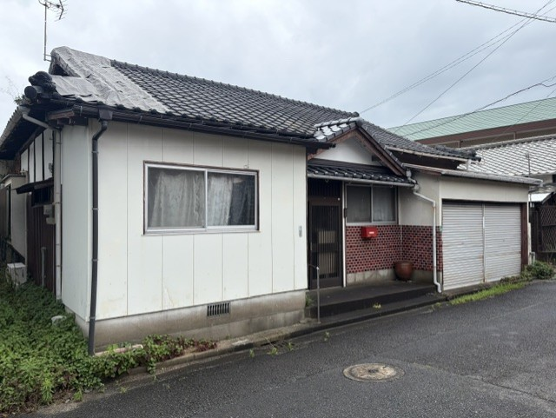
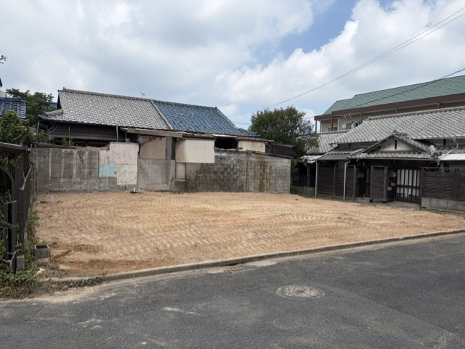
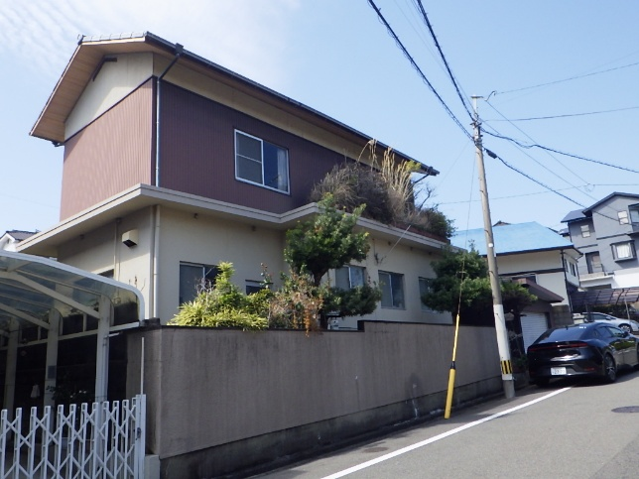
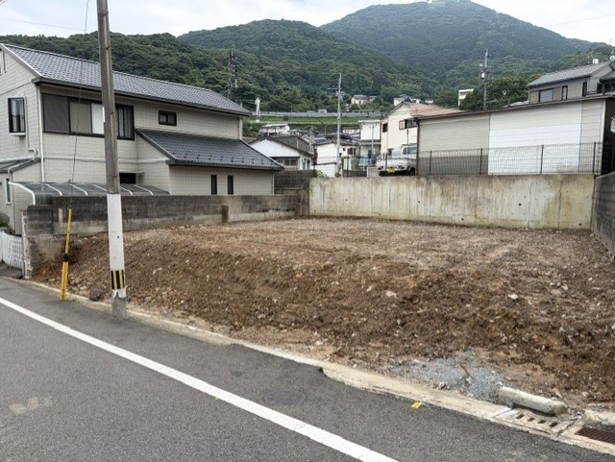

所在地：八幡西区南八千代町 | 工事日数：10日 | 所在地：八幡東区帆柱 | 工事日数：20日
坪数：32坪 | 工事金：180万円 | 坪数：30坪 | 工事金：200万円
構造：木造 |  | 構造：コンクリートブロック、木造
工事前 | 工事後 | 工事前 | 工事後
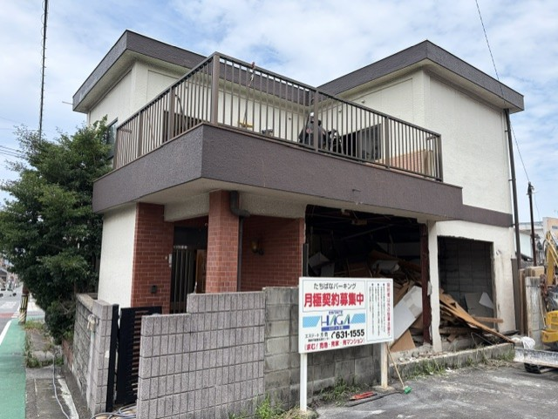
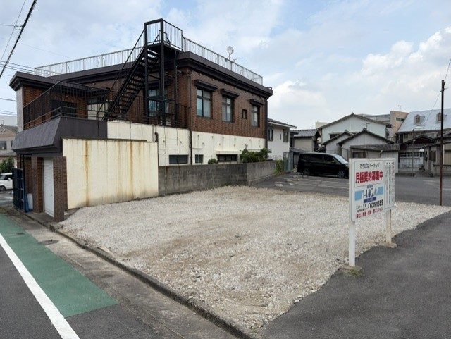
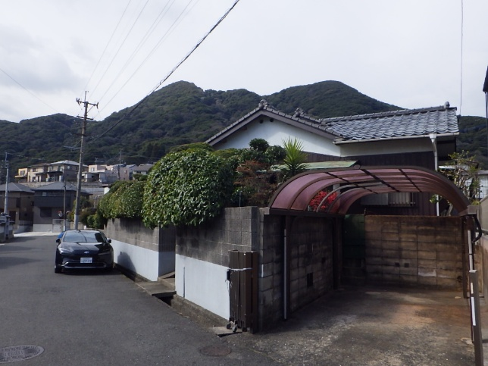
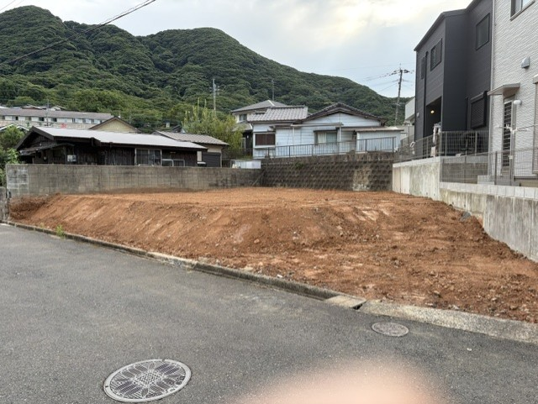

所在地：八幡東区祇園 | 工事日数：11日 | 所在地：門司区藤松 | 工事日数：11日
坪数：30坪 | 工事金：185万円 | 坪数：38坪 | 工事金：170万円
構造：鉄骨造 |  | 構造：木造
工事前 | 工事後 | 工事前 | 工事後
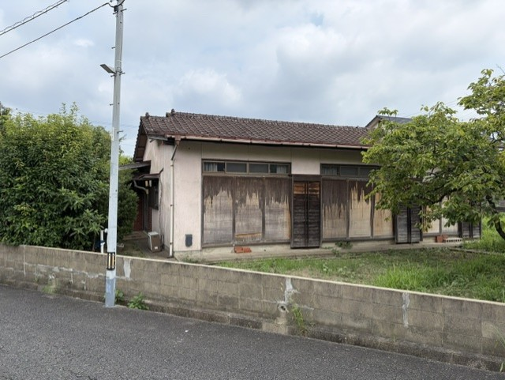
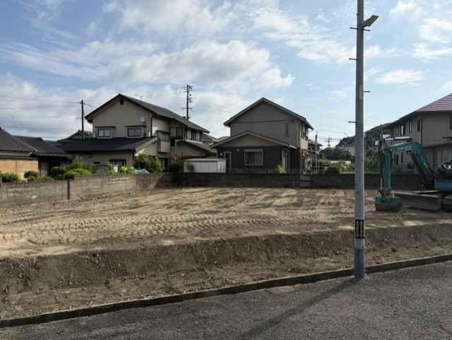

所在地：八幡西区若葉 | 工事日数：10日 | 所在地：八幡西区若葉 | 工事日数：10日
坪数：25坪 | 工事金：135万円 | 坪数：25坪 | 工事金：135万円
構造：木造 |  | 構造：木造

